Sheet1
Scene No. | 2
Quest Title | 面包树
Quest Log | 完成任务
Map No. | 46
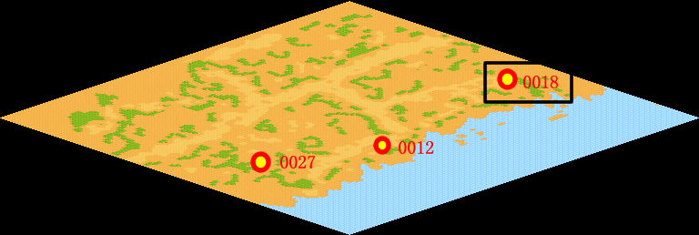
NPC No. | 18
Condition
Dialog | 还有这么神奇的树啊，真好玩。
Select | 1：完成，2：取消
Result | 1 :关闭对话框 消除Qlog-0115-001 , 2 : 关闭对话框

NPC No. | 15
Condition
Dialog | 可以吃的哦。
Select | 1：确定
Result | 1：关闭对话框

ScriptFile | Qlog-0115-002.scr
 | Q0018-0115-002.scr
 | Q0015-0115-002.scr

